Arkusz1
 | Przypadek standardowy | mean | stddev
 | Arrival Time | 10 | 1000
 | Time Left | 8 | 2

 | TimeQuantum | 3, 6
Przypadek Papieski

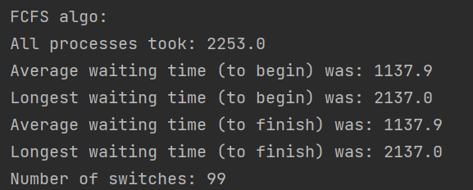

 | Głodzenie Procesu SJF
 | Przypadek standardowy | mean | stddev | Dodatkowy proces
 | Arrival Time | 10 | 10000 | 10
 | Time Left | 8 | 2 | 1000
 | TimeQuantum | 3

 | Długi proces na początek (SJF | mean | stddev | Dodatkowy proces
 | ArrivalTime | 10 | 10000 | 0
 | TimeLeft | 8 | 2 | 10000

 | TimeQuantum | 3

 | Dwa długie procesy na początek
 | FCFS staje się wolny

